Chi tiết địa chất
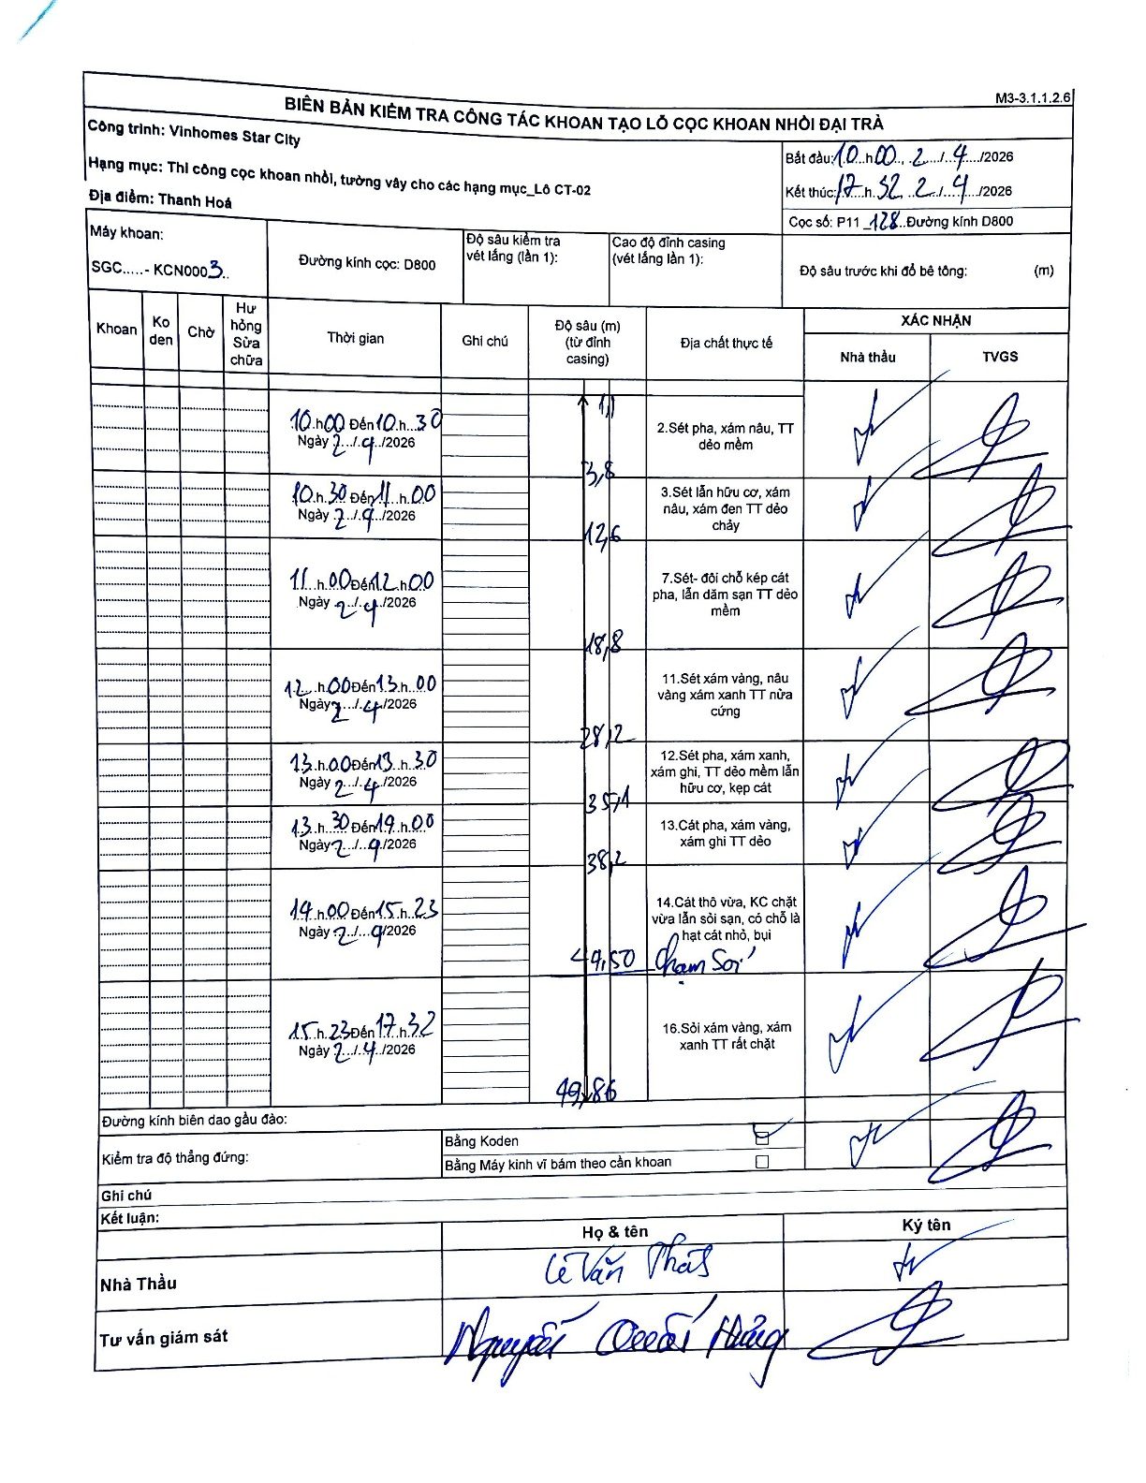
Dự án | Star City Thanh Hóa
Hạng mục | Thi công cọc khoan nhồi, tường vây cho các hạng mục_Lô CT-02
Tên bộ phận | Đại trà
Số hiệu cọc | P11_128
Tên Máy khoan | SGC-KCN0003
Đường kính | D800
Bắt đầu thi công | 10:00 21/04/2026
Kết thúc thi công | 17:32 21/04/2026

Địa chất TT | Đường kính | Mô tả lớp thiết kế | Từ (h) | Đến (h) | Cao độ từ | Cao độ đến | T.Gian (h) | Dài (m) | V (m/h) | Ghi chú
1 | D800 | Sét pha, xám nâu, TT dẻo mềm | 10:00 21/04/2026 | 10:30 21/04/2026 | 0 | -11 | 0.5 | 11 | 22 | Chiều dài lớp không ghi rõ, tự tính từ 0 đến 11m
2 | D800 | Sét lẫn hữu cơ, xám nâu, xám đen TT dẻo chảy | 10:30 21/04/2026 | 11:00 21/04/2026 | -11 | -13.8 | 0.5 | 2.8 | 5.6
3 | D800 | Sét- đôi chỗ kẹp cát pha, lẫn dăm sạn TT dẻo mềm | 11:00 21/04/2026 | 12:00 21/04/2026 | -13.8 | -18.6 | 1 | 4.8 | 4.8
4 | D800 | Sét xám vàng, nâu vàng xám xanh TT nửa cứng | 12:00 21/04/2026 | 13:00 21/04/2026 | -18.6 | -28.2 | 1 | 9.6 | 9.6
5 | D800 | Sét pha, xám xanh, xám ghi, TT dẻo mềm lẫn hữu cơ, kẹp cát | 13:00 21/04/2026 | 13:30 21/04/2026 | -28.2 | -35.4 | 0.5 | 7.2 | 14.4
6 | D800 | Cát pha, xám vàng, xám ghi TT dẻo | 13:30 21/04/2026 | 14:00 21/04/2026 | -35.4 | -38.2 | 0.5 | 2.8 | 5.6
7 | D800 | Cát thô vừa, KC chặt vừa lẫn sỏi sạn, có chỗ là hạt cát nhỏ, bụi | 14:00 21/04/2026 | 15:23 21/04/2026 | -38.2 | -49.5 | 1.38 | 11.3 | 8.17 | Chạm sỏi tại cao độ 49.50
8 | D800 | Sỏi xám vàng, xám xanh TT rất chặt | 15:23 21/04/2026 | 17:32 21/04/2026 | -49.5 | -49.86 | 2.15 | 0.36 | 0.17

ẢNH BIÊN BẢN GỐC

